Прайс
Москва: тел.: +7(495) 505-54-49, тел.: +7(915) 318-72-25 (Кристина) тел.: +7(961) 206-14-57 Skype: karavanmoscow Оптовый склад г. Москва: ул. Дмитровское шоссе 157 БЦ "Гефест" стр. 5 Сочи: тел.: +7(918) 600 93 98 (Основной склад) тел.: +7(918) 400 81 03 (Карина) Skype: karavanmarket Основной оптовый склад: г. Адлер, ул. Просвещения 118 б, рядом с Ж/Д Вокзалом Оптовый магазин: г.Сочи, Краснодарское кольцо, рынок Авангард Розничный магазин: г. Адлер, ул. Ленина 10, ТК "Славутич" Геленджик: тел.: +7(918) 353 21 20 Оптовый склад г. Геленджик, ул.Тельмана, 146 (территория "Стройторг") По всем вопросам обращаться на электронный адрес karavanmarket@mail.ru |  |  | ПРАЙС-ЛИСТ на 04.05.2018 |  |  | Для того чтобы сделать заказ: Необходимо в поле "Количество к заказу" на против нужного товара, ввести необходимое количество товара. Сумма заказа рассчитывается автоматически, и выводится в поле "Сумма заказа" на желтом фоне. Затем отправить файл на адрес karavanmarket@mail.ru

 |  |  |  |  | Сумма заказа: | 0

Фото | Артикул | Наименование товаров | Страна | Цена | Количество к заказу
 |  | Панно
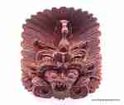 | WEK1 | WEK1 Панно Декоративное Описание: | f6b30588-8089-11e0-9e89-6cf049cdcbca | 1380 | 0
 | WEK2 | WEK2 Панно Декоративное Описание: | f6b30588-8089-11e0-9e89-6cf049cdcbca | 1730 | 0
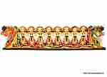 | DEW16-2 | DEW16-2 Панно настенное Резное Описание: | f6b30588-8089-11e0-9e89-6cf049cdcbca | 1100 | 0
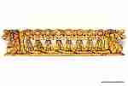 | DEW16-1 | DEW16-1 Панно настенное Резное Описание: | f6b30588-8089-11e0-9e89-6cf049cdcbca | 1100 | 0
 | NAM11 | NAM11 Панно настенное Описание: | f6b30588-8089-11e0-9e89-6cf049cdcbca | 950 | 0
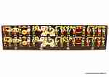 | NAM44 | NAM44 Панно настенное Описание: | f6b30588-8089-11e0-9e89-6cf049cdcbca | 1100 | 0
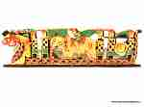 | NAM55 | NAM55 Панно настенное Описание: | f6b30588-8089-11e0-9e89-6cf049cdcbca | 1100 | 0
 | NAM66 | NAM66 Панно настенное Описание: | f6b30588-8089-11e0-9e89-6cf049cdcbca | 680 | 0
 | S0112 | S0112 Панно настенное с кармашками Описание: | f6b30588-8089-11e0-9e89-6cf049cdcbca | 350 | 0
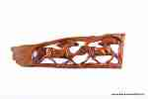 | RS2011 | RS2011 Панно 2 коня Описание: | 42869d7c-808c-11e0-9e89-6cf049cdcbca | 950 | 0
 | RS2010 | RS2010 Панно 7 слонов Описание: | 42869d7c-808c-11e0-9e89-6cf049cdcbca | 3720 | 0
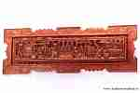 | PON5 | PON5 Панно резное Женщины за работой Описание: | f6b30588-8089-11e0-9e89-6cf049cdcbca | 5200 | 0
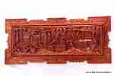 | PON3 | PON3 Панно резное Женщины за работой Описание: | f6b30588-8089-11e0-9e89-6cf049cdcbca | 10800 | 0
 | 1538B-1 | 1538B-1 Панно Welcomе, Кони Описание: | f6b30588-8089-11e0-9e89-6cf049cdcbca | 3200 | 0
 | 1538B-2 | 1538B-2 Панно Welcomе, Львы Описание: | f6b30588-8089-11e0-9e89-6cf049cdcbca | 3200 | 0
 | 1538B-3 | 1538B-3 Панно Welcomе, Драконы Описание: | f6b30588-8089-11e0-9e89-6cf049cdcbca | 3200 | 0
 | 1538B-4 | 1538B-4 Панно Welcomе, Слоны Описание: | f6b30588-8089-11e0-9e89-6cf049cdcbca | 3200 | 0
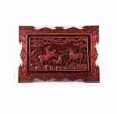 | PON16-1 | PON16-1 Панно в рамке Описание: | f6b30588-8089-11e0-9e89-6cf049cdcbca | 3500 | 0
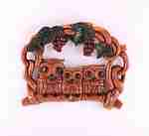 | KA1052 | KA1052 Панно-ключница Описание: | 42869d7c-808c-11e0-9e89-6cf049cdcbca | 1260 | 0
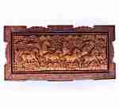 | P12-1 | P12-1 Панно Описание: | f6b30588-8089-11e0-9e89-6cf049cdcbca | 10800 | 0
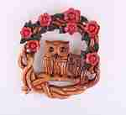 | KA1055 | KA1055 Панно-ключница Описание: | 42869d7c-808c-11e0-9e89-6cf049cdcbca | 1260 | 0
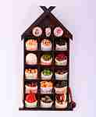 | KA181 | KA181 Панно-оберег Специи 15 Описание: | 42869d7c-808c-11e0-9e89-6cf049cdcbca | 700 | 0
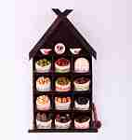 | KA182 | KA182 Панно-оберег Специи 12 Описание: | 42869d7c-808c-11e0-9e89-6cf049cdcbca | 630 | 0
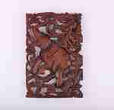 | KA191 | KA191 Панно резное Описание: | 42869d7c-808c-11e0-9e89-6cf049cdcbca | 750 | 0
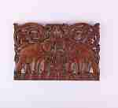 | KA192 | KA192 Панно резное Описание: | 42869d7c-808c-11e0-9e89-6cf049cdcbca | 750 | 0
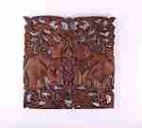 | KA193 | KA193 Панно резное Описание: | 42869d7c-808c-11e0-9e89-6cf049cdcbca | 1150 | 0
 | KA194 | KA194 Панно резное Описание: | 42869d7c-808c-11e0-9e89-6cf049cdcbca | 1150 | 0
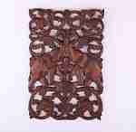 | KA195 | KA195 Панно резное Описание: | 42869d7c-808c-11e0-9e89-6cf049cdcbca | 1700 | 0
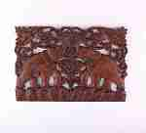 | KA196 | KA196 Панно резное Описание: | 42869d7c-808c-11e0-9e89-6cf049cdcbca | 1700 | 0
 | 1NA8 | 1NA8 Панно 5 слонов Описание: | f6b30588-8089-11e0-9e89-6cf049cdcbca | 2100 | 0
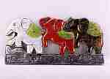 | 1NA9 | 1NA9 Панно 3 слона Описание: | f6b30588-8089-11e0-9e89-6cf049cdcbca | 840 | 0
 | BEV7 | BEV7 Голова акулы Описание: | f6b30588-8089-11e0-9e89-6cf049cdcbca | 3450 | 0
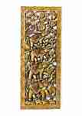 | 16T83-1 | 16T83-1 Панно золотое в ассортименте Описание: | 42869d7c-808c-11e0-9e89-6cf049cdcbca | 5900 | 0
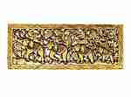 | 16T83-2 | 16T83-2 Панно золотое в ассортименте Описание: | 42869d7c-808c-11e0-9e89-6cf049cdcbca | 5900 | 0
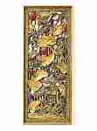 | 16T83-9 | 16T83-9 Панно золотое в ассортименте Описание: | 42869d7c-808c-11e0-9e89-6cf049cdcbca | 5900 | 0
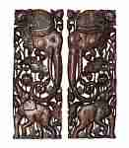 | 1525-12 | 1525-12 Панно резное, Два слона Описание: | 42869d7c-808c-11e0-9e89-6cf049cdcbca | 7300 | 0
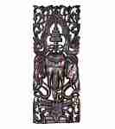 | 1525-13 | 1525-13 Панно резное, Три слона Описание: | 42869d7c-808c-11e0-9e89-6cf049cdcbca | 7300 | 0
 | 1525-14 | 1525-14 Панно резное, Два слона Описание: | 42869d7c-808c-11e0-9e89-6cf049cdcbca | 7300 | 0
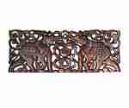 | 1525-15 | 1525-15 Панно резное, Два слона Описание: | 42869d7c-808c-11e0-9e89-6cf049cdcbca | 7300 | 0
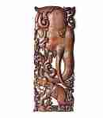 | 1525-17 | 1525-17 Панно резное, Два слона Описание: | 42869d7c-808c-11e0-9e89-6cf049cdcbca | 7300 | 0
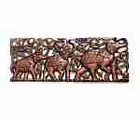 | 1525-20 | 1525-20 Панно резное, Три слона Описание: | 42869d7c-808c-11e0-9e89-6cf049cdcbca | 7300 | 0
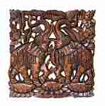 | 1525-26 | 1525-26 Панно резное, Два слона Описание: | 42869d7c-808c-11e0-9e89-6cf049cdcbca | 7300 | 0
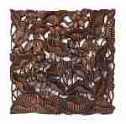 | 1525-27 | 1525-27 Панно резное, Лотосы Описание: | 42869d7c-808c-11e0-9e89-6cf049cdcbca | 7300 | 0
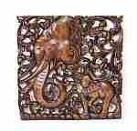 | 1525-29 | 1525-29 Панно резное, Два слона Описание: | 42869d7c-808c-11e0-9e89-6cf049cdcbca | 7300 | 0
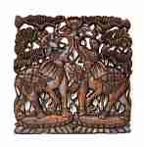 | 1525-30 | 1525-30 Панно резное, Два слона Описание: | 42869d7c-808c-11e0-9e89-6cf049cdcbca | 7300 | 0
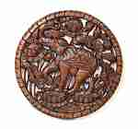 | 1525-31 | 1525-31 Панно резное, Слон Описание: | 42869d7c-808c-11e0-9e89-6cf049cdcbca | 7300 | 0
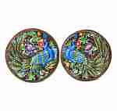 | 1525-35 | 1525-35 Панно резное, Павлин Описание: | 42869d7c-808c-11e0-9e89-6cf049cdcbca | 7300 | 0
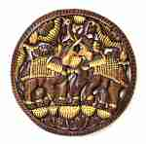 | 1525-37 | 1525-37 Панно резное, Два слона в золоте Описание: | 42869d7c-808c-11e0-9e89-6cf049cdcbca | 7300 | 0
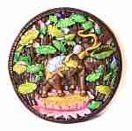 | 1525-38 | 1525-38 Панно резное, Слон (цвет) Описание: | 42869d7c-808c-11e0-9e89-6cf049cdcbca | 7300 | 0
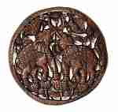 | 1525-39 | 1525-39 Панно резное, Два слона Описание: | 42869d7c-808c-11e0-9e89-6cf049cdcbca | 7300 | 0
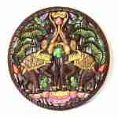 | 1525-40 | 1525-40 Панно резное, Два слона (цвет) Описание: | 42869d7c-808c-11e0-9e89-6cf049cdcbca | 7300 | 0
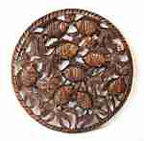 | 1525-42 | 1525-42 Панно резное, Рыбки Описание: | 42869d7c-808c-11e0-9e89-6cf049cdcbca | 7300 | 0
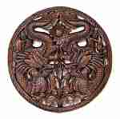 | 1525-43 | 1525-43 Панно резное, Два дракона Описание: | 42869d7c-808c-11e0-9e89-6cf049cdcbca | 7300 | 0
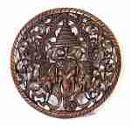 | 1525-44 | 1525-44 Панно резное, Три слона Описание: | 42869d7c-808c-11e0-9e89-6cf049cdcbca | 7300 | 0
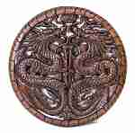 | 1525-45 | 1525-45 Панно резное, Два дракона Описание: | 42869d7c-808c-11e0-9e89-6cf049cdcbca | 7300 | 0
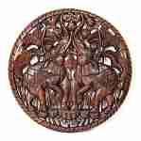 | 1525-46 | 1525-46 Панно резное, Два слона Описание: | 42869d7c-808c-11e0-9e89-6cf049cdcbca | 7300 | 0
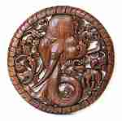 | 1525-47 | 1525-47 Панно резное, Два слона Описание: | 42869d7c-808c-11e0-9e89-6cf049cdcbca | 7300 | 0
 | 16T98 | 16T98 Панно резное 5 слонов (тик) Описание: | 42869d7c-808c-11e0-9e89-6cf049cdcbca | 3450 | 0
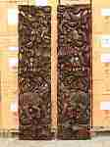 | 16T25 | 16T25 Панно резное Слоны Описание: | 42869d7c-808c-11e0-9e89-6cf049cdcbca | 23500 | 0
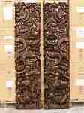 | 16T26 | 16T26 Панно Рыбки Описание: | 42869d7c-808c-11e0-9e89-6cf049cdcbca | 23500 | 0
 | P12-3 | P12-3 Панно Описание: | f6b30588-8089-11e0-9e89-6cf049cdcbca | 10800 | 0

 |  |  |  |  | Сумма заказа: | 0

